Sheet1
部署一覧テスト

テストの対象と範囲
対象 | 部署削除機能
範囲 | モーダル中の削除ボタンをクリックし、一覧画面にリダイレクトした後の画面

 |  | 下記テストケースにおいて部署、社員テーブルに登録されているデータ
部署テーブル
社員テーブル

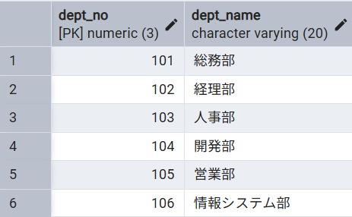

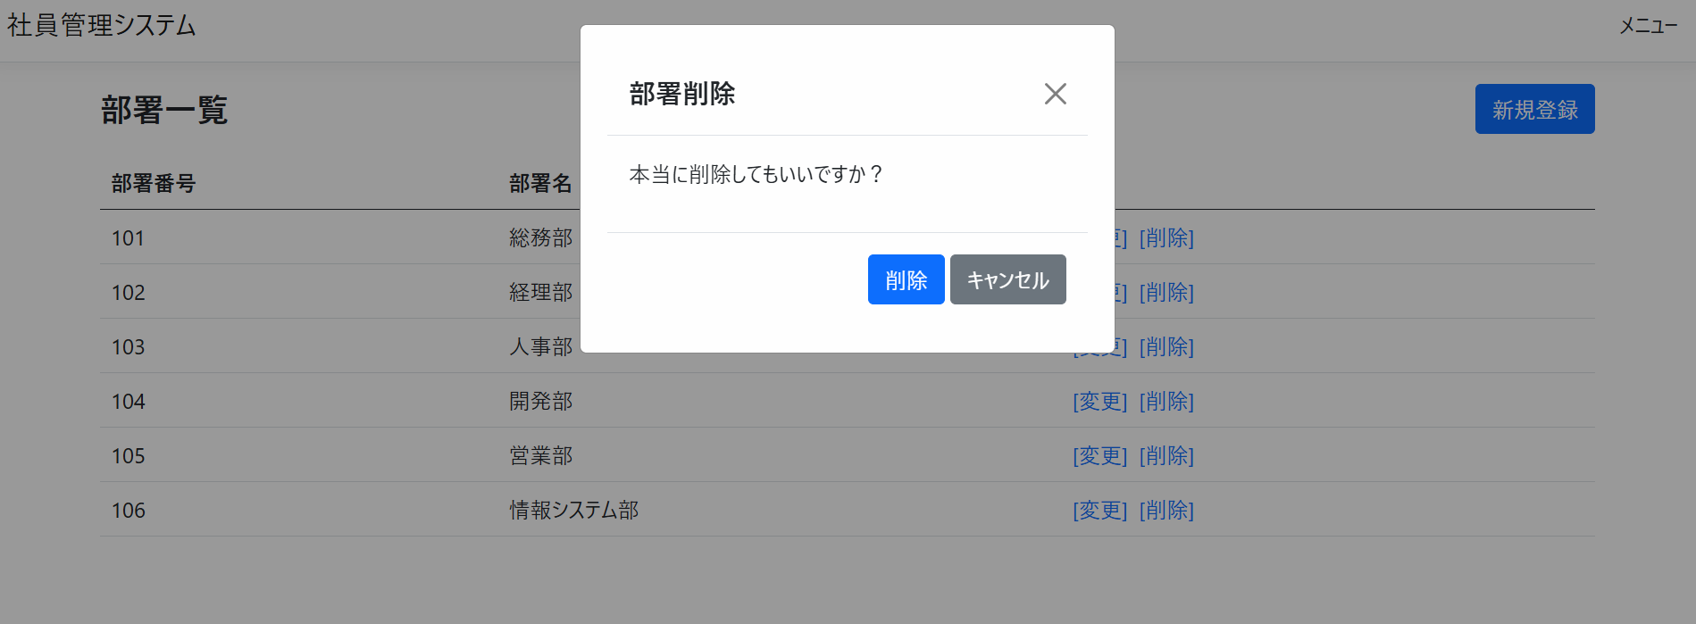
 |  | 部署削除画面

テストケース
No | 更新対象 | 手順 | 期待動作

1 | 総務部 | 対象となるデータの行の削除ボタンをクリックし、表示されるモーダルの中の削除ボタンをクリック | 一覧画面の上部:「総務部には社員が所属しているため削除できません」
2 | 情報システム部 | 〃 | 一覧画面の上部:「総務部(部署番号:101)の削除に成功しました」

結果画面のスクリーンショット

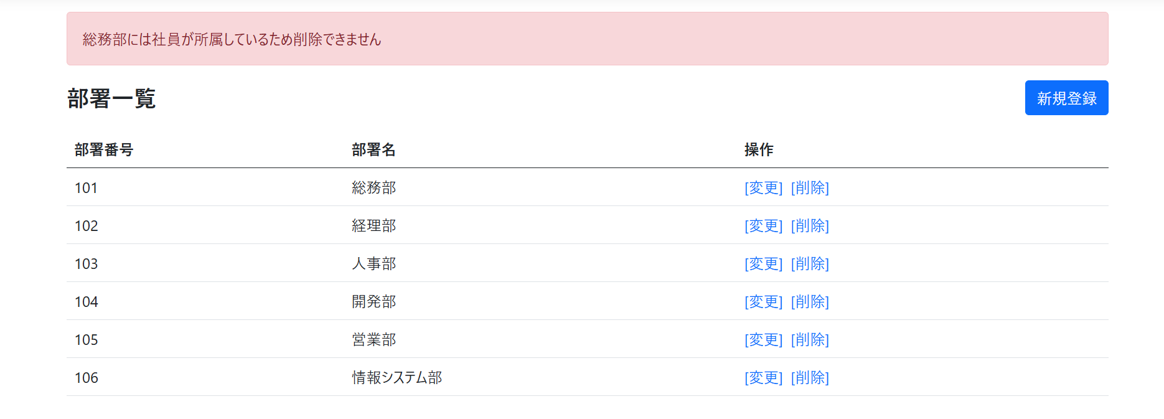
No.1

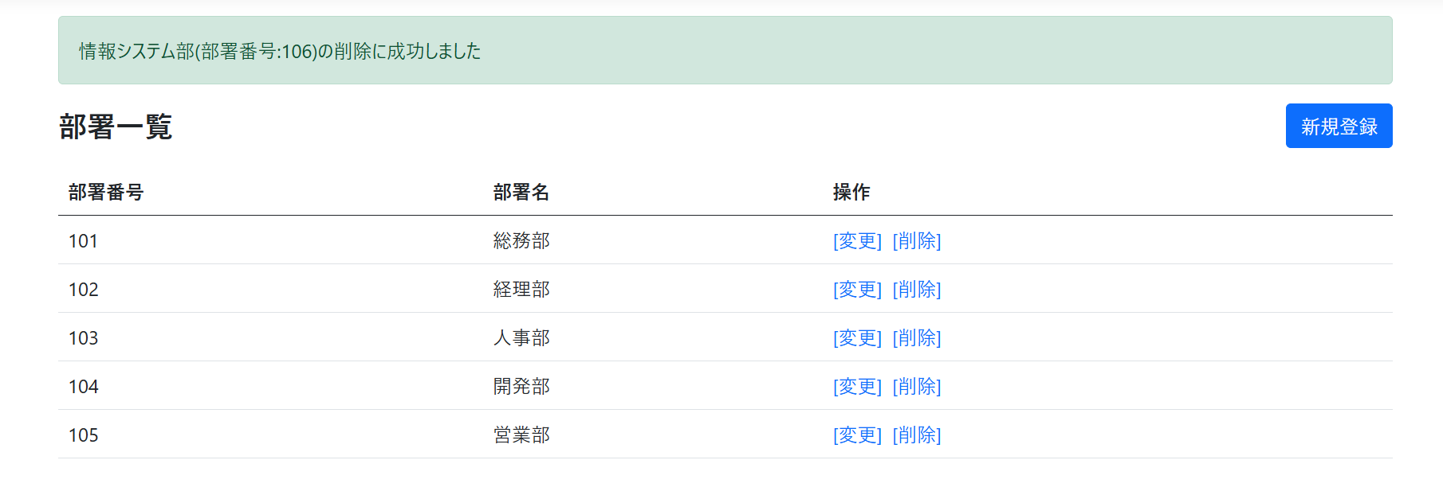
No.2

